상품제안서
다즐 그립 러닝 보온보냉 미니텀블러 150ml 트윈세트 | 상품코드: S48361

 |  |  |  |  |  |  | 02-713-8555 | www.synergygift.co.kr
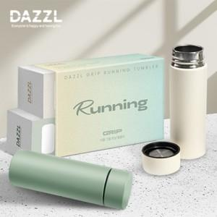 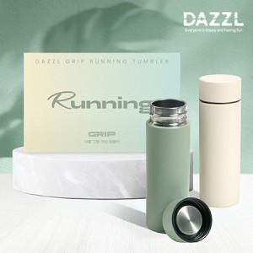 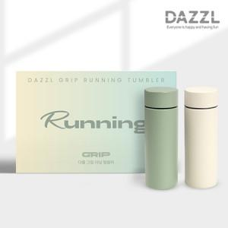

【상세/제작정보】

【인쇄/포장옵션】 | 레이저2p / 포장지포장

【공급단가】 | 수량 | 30~ | 100~ | 300~ | 1,000~ | 3,000~
*VAT별도 | 단가 | 11,400원 | 10,700원 | 10,250원 | 9,800원 | 9,700원

【상품 URL】 | https://www.synergygift.co.kr:443/src/goods_detail.php?gdno=48361

